P 1 a 5 MOBILIARIO
Universidad Tecnológica de Cancún ORGANISMO PUBLICO DESCENTRALIZADO DEL GOBIERNO DEL ESTADO DE QUINTANA ROO

RELACIÓN DE PARTIDAS DE LA LICITACIÓN PÚBLICA NACIONAL N° LA-923055981-E4-2026
CATÁLOGO DE BIENES Y/O SERVICIOS SOLICITADOS PARA ADQUISICIÓN

Partida Licitación (N° Consecutivo Asignado por Rec. Materiales) | Información Control Presupuestal |  | PROYECTO: | Mobiliario para Aulas y Laboratorios de Cómputo y de Idiomas |  |  | Cantidad | Unidad | FECHA MÁXIMA DE ENTREGA DE BIENES o DEL SERVICIO A EJECUTAR
 |  |  | ÁREA SOLICITANTE: | SECRETARÍA ACADÉMICA
 |  |  | RESPONSABLE DE ESTA SOLICITUD: | DRA. ZAC MUKUY ARACELY VARGAS RAMÍREZ
 |  |  | CLAVE DEL PROYECTO: | IP-SA-E011C02A02-MOB AULAS Y LAB COMP e ID-2026 |  | FUENTE DE FINANCIAMIENTO: FEDERAL ( ) ESTATAL ( ) INGRESOS PROPIOS ( X ) MIXTO ( )- ESPECIFICAR:
 | Capitulo | Partida Presupuestal | Artículo, Bien y/o Servicio Requerido | Marca | Modelo | Características del Artículo, Bien y/o Servicio Requerido
1 | 2000 | 21102 | Silla Con Paleta (Con logo UT Cancún) | SYP |  | Silla con paleta: Asiento concha integral (asiento respaldo integrados en una sola pza.) inyectada en polipropileno de alto impacto con ventana rectangular de 80mm. x 240 mm. en el respaldo para transferencia termica. estructura formada por 2 asnillas (4 patas) dobladas en forma de “u” de tubo redondo de acero ∅25.4mm (1″).papelera fija fabricada totalmente con fierro redondo macizo formada por 5 travezaños. acabados todas las partes metalicas previo desengrasado y fosfatizado, son protegidas con pintura termoplastica epoxica color negro. incluye logotipo. silla en color azul. (Ver características al final del presente, para mejora referencia) | 160 | PZA | 2026-09-10
2 | 2000 | 21102 | Silla Sin Paleta (Con logo UT Cancún) | SYP |  | Silla sin paleta: Asiento concha integral (asiento respaldo integrados en una sola pza.) inyectada en polipropileno de alto impacto con ventana rectangular de 80mm. x 240 mm. en el respaldo para transferencia termica. estructura formada por 2 asnillas (4 patas) dobladas en forma de “u” de tubo redondo de acero ∅25.4mm (1″).papelera fija fabricada totalmente con fierro redondo macizo formada por 5 travezaños. acabados todas las partes metalicas previo desengrasado y fosfatizado, son protegidas con pintura termoplastica epoxica color negro. incluye logotipo silla en color azul. (Ver características al final del presente, para mejora referencia) | 45 | PZA | 2026-09-10
3 | 2000 | 21102 | Sillón Ejecutivo | S/M | 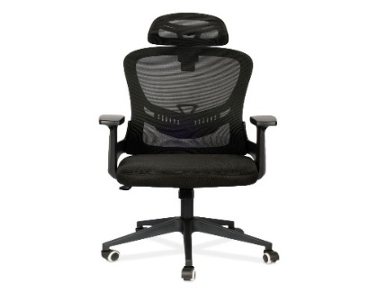 | Silla Ejecutiva 4Tune Modelo: KSD2Color: Negro Material: Poliéster, Metal, Contrachapado Ancho: 62 cmAlto: 108-116 cmProfundo: 51 cmUPC: 649762926953 | 10 | PZA | 2026-09-10
4 | 2000 | 21102 | Silla de Visita | S/M | 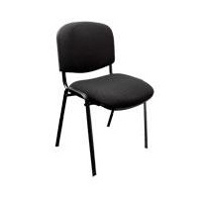 | Silla negra de visita versátil y cómoda con asiento y respaldo acojinado Con diseño ergonómico y estructura de acero de alta resistencia Se adapta a cualquier espacio. Silla de alta resistencia Silla de visita negra versátil y de máxima cómodidad, cuenta con asiento y respaldo acojinado, y un diseño ergonómico. La estructura de acero es de alta resistencia y durabilidad. Diseñada para cualquier espacio; Oficinas, casas, consultorios, entre otros. | 7 | PZA | 2026-09-10
5 | 2000 | 21102 | Mesa Binaria para Aula (Cubierta color blanco) | SYP |  | Mesa binaria de 110 x 50 Color "blanca" cubierta inyectada en polipropileno de alto impacto con aditivo antiestatico, matizada en la cara expuesta en la cara inferior. estructura totalmente tubular de acero formada por patas de tubo de seccion cuadrada de 31.75 mm. (1 ¼”) cal.18. acabados la estructura previo desengrasado y fosfatizado se protege con pintura termoplastica micropulverizada expoxica color negro y horneada a 200°c. incluye logotipo. | 20 | PZA | 2026-09-10

 |  |  |  |  | ÁREAS SOLICITANTES
 |  |  |  |  | SECRETARÍA ACADÉMICA

 |  |  | Fecha de actualización: 12 de septiembre 2024 |  | Núm. De revisión: 1 | ALP-P04-F02

 |  |  | SILLA CON PALETA CON LOGO

 |  |  |  |  |  |  | LOGO COLOR BLANCO



 |  |  | SILLA SIN PALETA CON LOGO

P 6 a 9 AUDIO-COMPUTO
Universidad Tecnológica de Cancún ORGANISMO PUBLICO DESCENTRALIZADO DEL GOBIERNO DEL ESTADO DE QUINTANA ROO

RELACIÓN DE PARTIDAS DE LA LICITACIÓN PÚBLICA NACIONAL N° LA-923055981-E4-2026
CATÁLOGO DE BIENES Y/O SERVICIOS SOLICITADOS PARA ADQUISICIÓN

Partida Licitación (N° Consecutivo Asignado por Rec. Materiales) | Información Control Presupuestal |  | PROYECTO: | Mobiliario para Aulas y Laboratorios de Cómputo y de Idiomas |  |  | Cantidad | Unidad | FECHA MÁXIMA DE ENTREGA DE BIENES o DEL SERVICIO A EJECUTAR
 |  |  | ÁREA SOLICITANTE: | SECRETARÍA ACADÉMICA
 |  |  | RESPONSABLE DE ESTA SOLICITUD: | DRA. ZAC MUKUY ARACELY VARGAS RAMÍREZ
 |  |  | CLAVE DEL PROYECTO: | IP-SA-E011C02A02-MOB AULAS Y LAB COMP e ID-2026 |  | FUENTE DE FINANCIAMIENTO: FEDERAL ( ) ESTATAL ( ) INGRESOS PROPIOS ( X ) MIXTO ( )- ESPECIFICAR:
 | Capitulo | Partida Presupuestal | Artículo, Bien y/o Servicio Requerido | Marca | Modelo | Características del Artículo, Bien y/o Servicio Requerido
6 | 5000 | 52101 | PANTALLAS DE T.V. | SM | 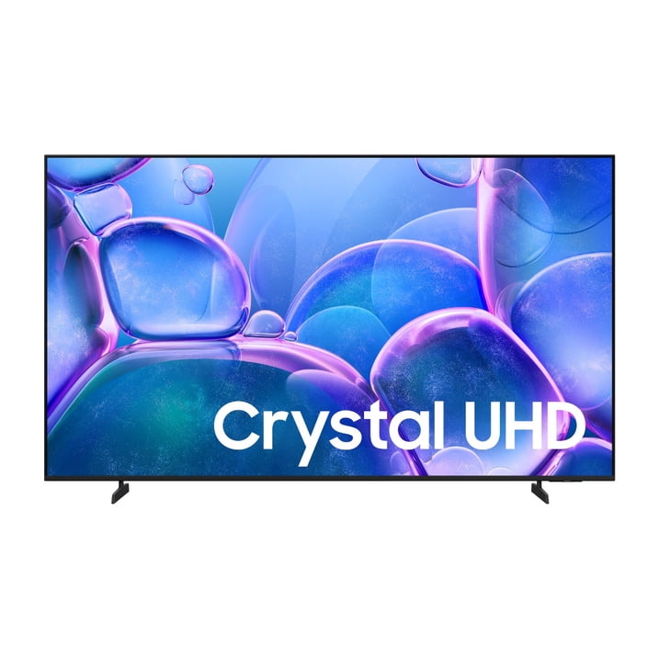 | Pantalla 75 pulgadas Samsung Crystal U8200H 4K Smart TV (2026) Resolución de pantalla 3,840 x 2,160 Accesorio 1 Manual de Usuario; 1 Cable de alimentacion; 1 Television; 1 Control remoto Tipo de Televisión Televisores 4K Ultra HD Marca Samsung Número de Modelo UN75U8200HFXZX Tamaño de la Pantalla 75 in Resolución 4K Tecnología de la Pantalla LED Frecuencia de Actualización 60 Hz Plataforma de Smart TV Tizen Peso del Producto Ensamblado 22 kg Nombre del Fabricante Samsung Condición Nuevo Smart Sí Altura (con soporte) 100.79 cm Altura (sin soporte) 95.78 cm Profundidad (sin base) 7.7 cm Profundidad (con base) 28 cm Relación de aspecto 16:9 Entradas y Salidas HDMI Dimensiones del producto ensamblado 28.00 x 166.81 x 100.79 cm | 11 | PZA | 2026-09-10
7 | 5000 | 51501 | COMPUTADORAS | DELL | 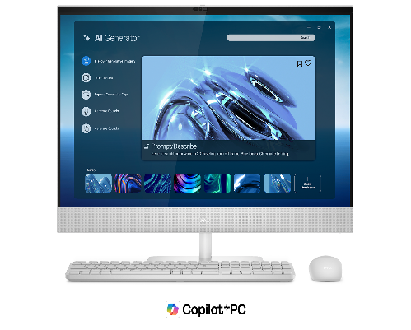 | Dell 27 All-In-One Desktop Model: EC27260, Series 3 Intel® Core™ Ultra 5 325, 8 cores Windows 11 Home Intel® Graphics 16 GB DDR5 512 GB SSD 27.0-in. display Quad HD (2560X1440) | 5 | PZA | 2026-09-10
8 | 5000 | 51501 | COMPUTADORA |  | 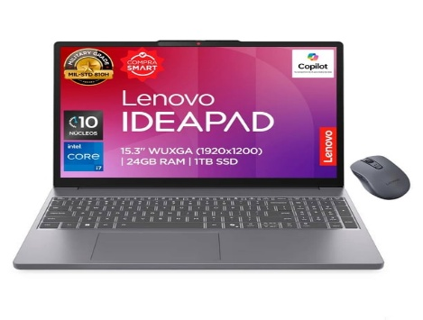 | Combo Laptop Lenovo IdeaPad Slim 3 Intel Core i7/24 GB RAM/1 TB SSD BQLM + Mouse | 1 | PZA | 2026-09-10
9 | 2000 | 29401 | SOPORTE PARA PANTALLA DE T.V. DE 75" | NM | 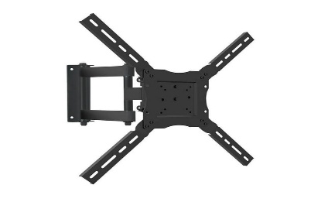 | Soportes para pantalla de 75’’ pulgadas | 11 | PZA | 2026-09-10

 |  |  |  |  | ÁREAS SOLICITANTES
 |  |  |  |  | SECRETARÍA ACADÉMICA

 |  |  | Fecha de actualización: 12 de septiembre 2024 |  | Núm. De revisión: 1 | ALP-P04-F02

